COVER
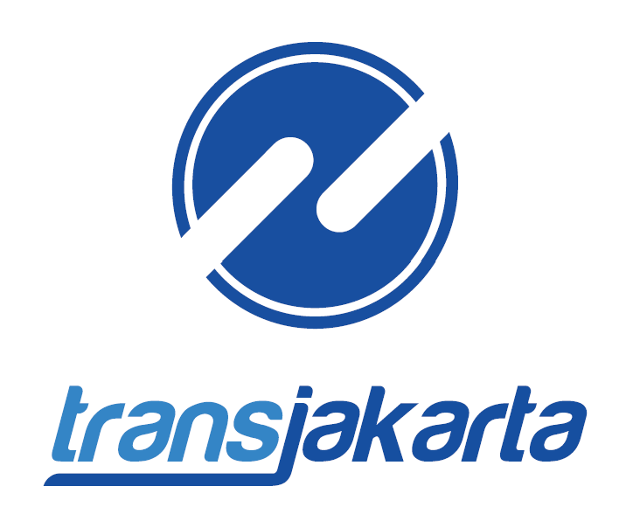

HIGHLIGHT
LAPORAN KEUANGAN
PT TRANSPORTASI JAKARTA
31 JULI 2026

 | Uang Jaminan Pelanggan

